상품제안서
에코키친 만다라 문양 규조토 컵받침 CA441 | 상품코드: F26883

 |  |  |  |  |  |  | 02-412-0044 | www.easy1.co.kr
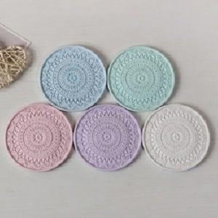

【상세/제작정보】 | 기본수량 미만 인쇄시 비용 추가.

【인쇄/포장옵션】 | 실크 / 포장지포장

【공급단가】 | 수량 | 360~ | 720~ | 1,000~ | 3,000~ | 5,000~
*VAT별도 | 단가 | 3,500원 | 3,440원 | 3,360원 | 3,270원 | 3,220원

【상품 URL】 | https://easy1.co.kr:443/src/goods_detail.php?gdno=26883

